상품제안서
마인드플랜 부채꼴(주문제작형) | 상품코드: S26175

 |  |  |  |  |  | 02-713-8555 | www.synergygift.co.kr
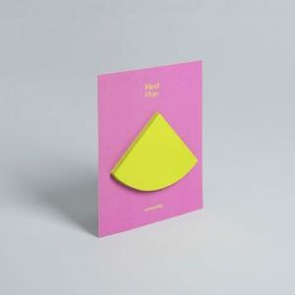

【상세/제작정보】 | 간지-풀컬러인쇄 / 내지-기성사용

【인쇄/포장옵션】 | 풀칼라 / OPP(비닐)

【공급단가】 | 수량 | 500~ | 1,000~ | 3,000~ | 5,000~
*VAT별도 | 30매 | 700원 | 600원 | 520원 | 430원

【상품 URL】 | https://www.synergygift.co.kr:443/src/goods_detail.php?gdno=26175

